1. რეპერების დამაგრების უწყისი
რეპერების დამაგრების უწყისი
N | პიკეტი | მანძლი ღერძიდან მ |  | დამაგრებული | კოორდინატები |  | დამაგრების სქემა
 |  | მარცხნივ | მარჯვნივ
1 | 2 |  |  |  | 6 |  | 7
RP-1 | 001 | 3.20 |  | ა/ბეტონში ჩასობილ დუბელის ლურსმანზე | X | 318157.514 | 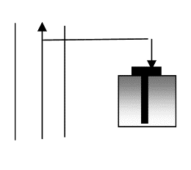
 |  |  |  |  | Y | 4723743.633
 |  |  |  |  | Z | 505.604
RP-2 | 000 |  | 21.38 | ა/ბეტონში ჩასობილ დუბელის ლურსმანზე | X | 318156.293
 |  |  |  |  | Y | 4723768.659
 |  |  |  |  | Z | 505.081

შენიშვნა: 1. რეპერები, რომლებიც ექცევა სამშენებლო მოედნის ფარგლებში გატანილი იქნას მშენებლობის დაწყების წინ.

